課題①
課題1

内容
自動販売機の仕組みをオブジェクト指向で設計する。

要求
1 | 自動販売機は在庫数を管理し、在庫切れの場合は購入不可とする。
2 | 右記の操作ができるようにする。（【お金を入れる】【集計】）
3 | 【お金を入れる】を選択した場合、投入金額を入力できるようにする。（どの硬貨／札が何枚まで必要）
4 | 投入後は右記の操作ができるようにする。（【購入】【つり銭を出す】）
5 | 【購入】を選択した場合は飲み物の種類を選択し、購入できたかどうか出力する。その後は【4】に戻る。
6 | 【つり銭を出す】を選択した場合はつり銭を出力し、【2】に戻る。（つり銭はできるだけ枚数が少なくなるようにする）
7 | 【集計】を選択した場合は現在の在庫数（飲み物、残金）を出力し、処理を終了する。
8 | 初期在庫は以下の表とする。（inventory.txt を読み込んで使用する）
9 | 【購入】は1本ずつおこなう。（複数本まとめて購入することは考慮しない）

 | 飲み物の種類 | 値段 | 初期在庫数
 | お茶 | 150円 | 10本
 | コーヒー | 110円 | 5本
 | 水 | 90円 | 0本

 | 金種 | 初期在庫数 | ※10000円札、5000円札、2000円札、5円玉、1円玉の対応は不要
 | 1000円札 | 8枚
 | 500円玉 | 1枚
 | 100円玉 | 10枚
 | 50円玉 | 2枚
 | 10円玉 | 20枚

オブジェクト指向の考え方
一般的なオブジェクト指向を意識する際のルールを簡易化している。どうしても実現不可能な場合はチャネルで情報共有
Lv | ルール
0-1 | オブジェクト指向言語の機能を意識して設計すること |  |  | →オブジェクト指向のおさらい
0-2 | 拡張性を考慮した設計をおこなうこと
1-1 | 名前を省略しないこと(≒省略したくなった場合に役割を考え直すこと)
2-1 | 1メソッドにつきインデントは2段階程度を意識すること
2-2 | 1行につきドット(orアロー)は1つまでにすること
2-2 | 1つのクラスにつきインスタンス変数は2つまでにすること
3-1 | クラス内で完結しないプリミティブ型と文字列型をラップすること
3-2 | クラス内で完結しないコンテナ(orコレクション)をラップすること
3-3 | Getterプロパティを使用しないこと

1-1 | 何故省略したくなるのか
 | →名称が長いため
 | 何故名称が長いのか
 | 1.クラス名等と重複している
 | 2.複数の意味を持っている(関数名にandが入っている等)

 | (例)Before:school.set_schoolCount( 0 );
 | After :school.set_count( 0 );

 | (例)Before:juniorAndHighSchoolCount
 | After :juniorSchoolCount
 | highSchoolCount

3-1,3-2 | 何故ラップしなくてはならないのか
 | →プリミティブ型等は"意味"を持っていない
 | 身長なのか、生年月日なのか
 | 名前なのか、住所なのか
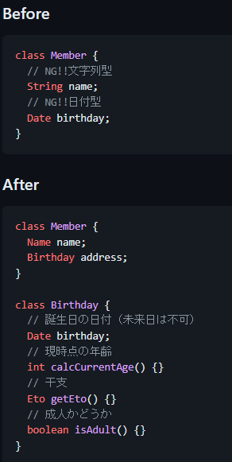

テスト項目
「課題①動作確認」が予想通りに動作すること。

Q&A
No | 質問 |  |  | 回答
1 | 要求に無い機能を追加しても良いか？ |  |  | 要求を満たすのであれば、機能追加は問題ありません。
2 | astahダウンロード時に会社名など登録必要だが、 ・・・ |  |  | 問題ありません。 →無償版使用不可能のため、drow.ioを使用
3 | 5000円、10000円は対応必要か？ |  |  | 通常の自動販売機でも使用不可なので、今回は対応不要とします。 ※2000円札、5円玉、1円玉についても対応不要と要求に追記しました。
4 | 釣銭切れの場合は購入不可で良いか？ |  |  | つり銭も在庫なので、要求にて購入不可です。
5 | 「課題①動作確認」No8で釣り銭切れで購入不可とあるが、一度に複数購入できる仕様であれば、このタイミングで購入不可と判定することはできないはず。 |  |  | 【購入】は1本ずつおこなうことを「要求9」に追加しました。
6
7
8
9

